Tu-NgoaiV
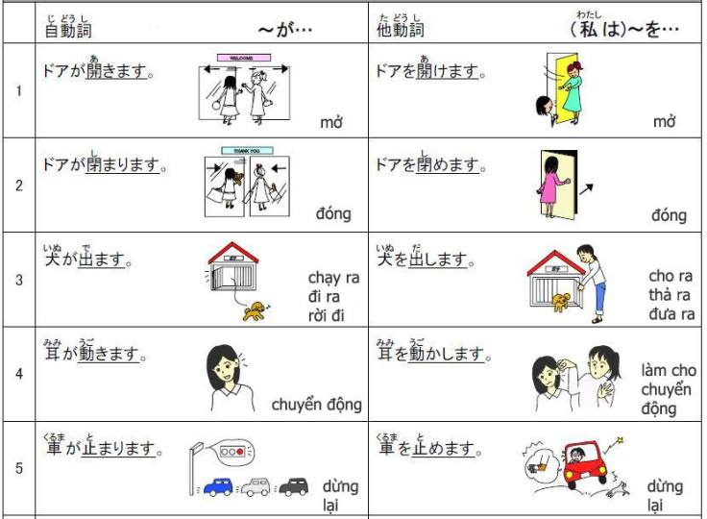

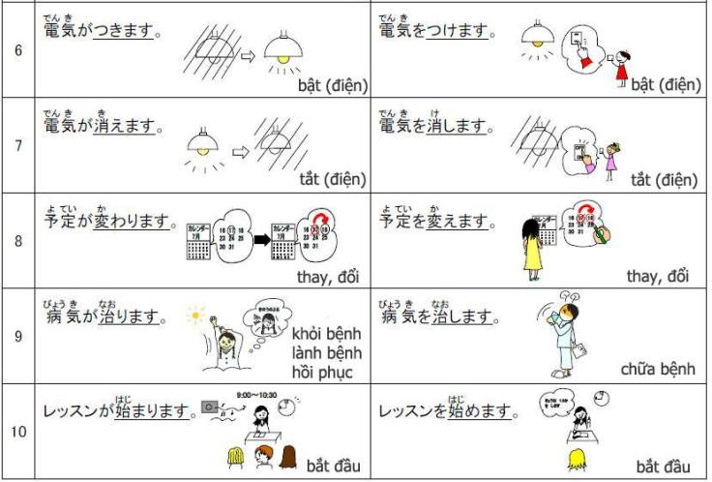

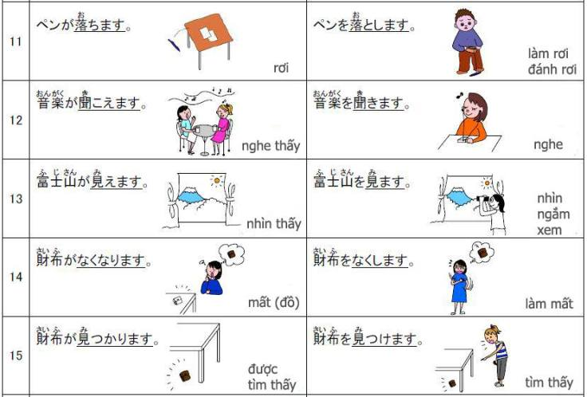

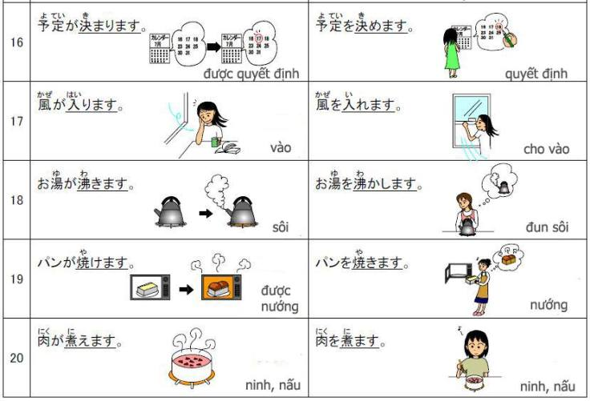

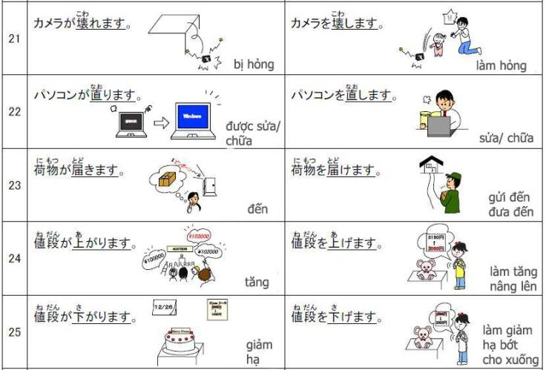

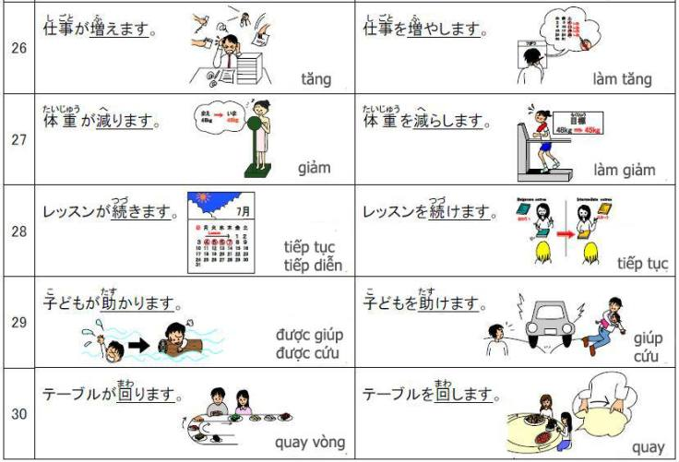

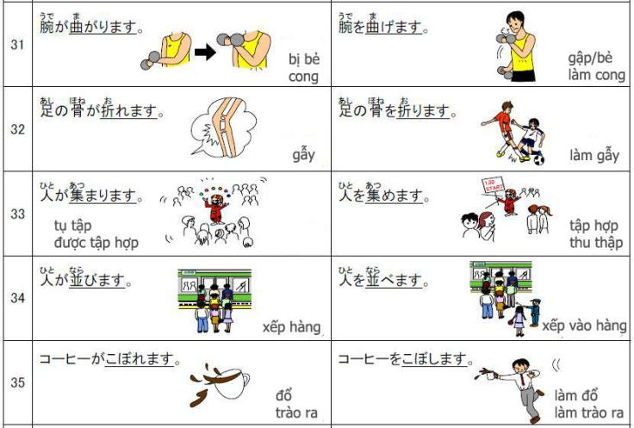

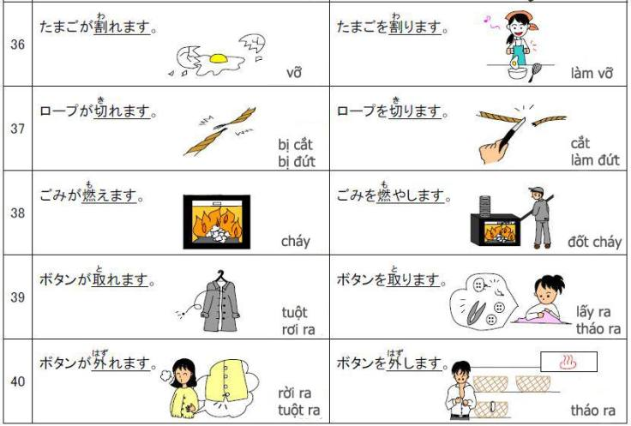

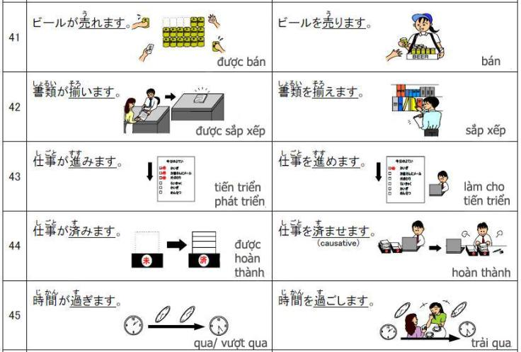

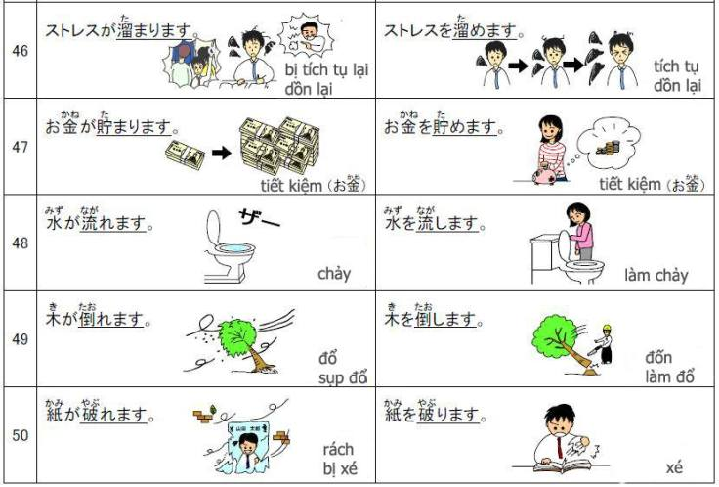

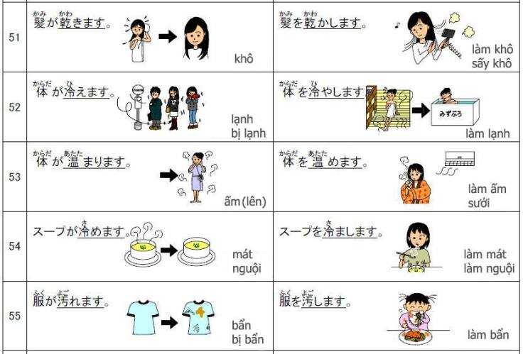

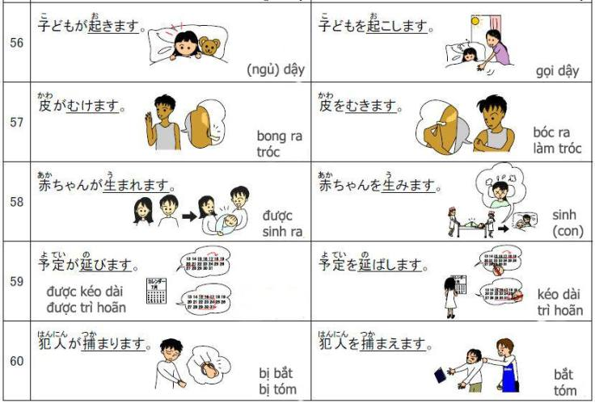

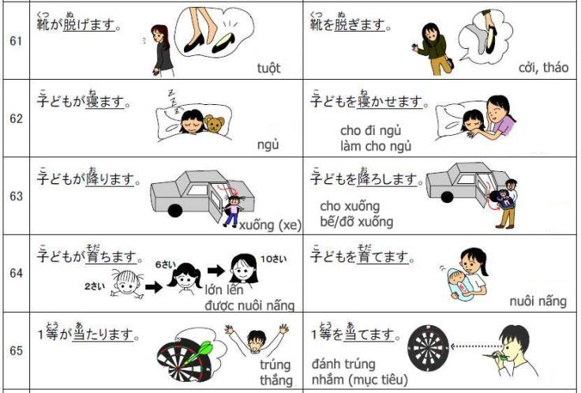

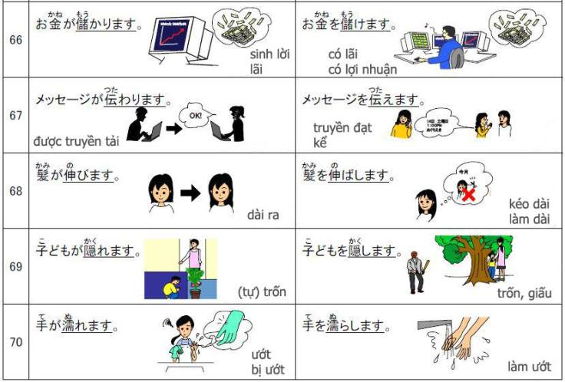

109 Cap
 | STT | 自動詞（じどうし）- tự động từ : ~が~ | 他動詞（たどうし）- tha động từ:（私は）~を~
 | １ | 落（お）ちます | 落（お）とします

 |  | ペンが落ちます。 | ペンを落とします。
 |  | Bút bị rơi. | làm rơi chiếc bút

 | ２ | 開（あ）きます | 開（あ）けます

 |  | ドアが開きます。 | ドアを開けます。
 |  | Cửa mở. | mở cửa ra

 | ３ | 閉（し）まります | 閉（し）めます

 |  | ドアが閉まります。 | ドアを閉めます。
 |  | Cửa đóng | đóng cửa lại

 | ４ | 聞こえます | 聞きます
 |  |  | 話を聞いてください
 |  | 音楽が聞こえます。 | hãy nghe tôi nói
 |  | Nghe thấy tiếng nhạc

 | ５ | 見えます | 見ます

 |  | 富士山が見えます。 | 彼女をみてください。
 |  | Nhìn thấy núi Phú Sĩ | Hãy nhìn cô ấy

 | ６ | つきます | つけます

 |  | 電気がつきます。 | 電気をつけてください
 |  | Điện sáng | Hãy bật điện lên

 | ７ | 消えます | 消します

 |  | 電気が消えます。 | 電気を消してください
 |  | Điện tắt | Hãy tắt điện đi

 | ８ | なくなります | なくします

 |  | 財布がなくなります。 | お金をなくしました
 |  | Ví bị mất | Tôi đã làm mất tiền

 | ９ | 見つかります | 見つけます

 |  | 財布が見つかります。 | 恋人を見つけました
 |  | Ví được tìm thấy | Tôi đã tìm thấy người yêu

 | １０ | 決まります | 決めます

 |  | 予定が決まります。 | 私はそれを決めます。
 |  | Kế hoạch được quyết định | Tôi sẽ quyết định việc đó.

 | 11 | 変わります | 変えます

 |  | 予定が変わります。 | 私はそれを変えるか、変えないか選べます。
 |  | Kế hoặc thay đổi | Tôi sẽ lựa chọn xem thay đổi hay không thay đổi nó.

 | 12 | 始まります | 始めます

 |  | レッスンが始まります | 7時から働き始めます。
 |  | Tiết học bắt đầu | Tôi bắt đầu làm việc từ 7 giờ.

 | 13 | 終わります | 終えます

 |  | レッスンが終わります。 | 9時までには食べ終えます
 |  | Tiết học kết thúc | Tôi sẽ kết thúc bữa ăn lúc 9 giờ.

 | 14 | 止まります | 止めます

 |  | 車が止まります。 | そろそろそれを止めます。
 |  | Xe dừng lại | Tôi sẽ kết thúc sớm thôi.

 | 15 | 上がります | 上げます

 |  | 値段が上がります。 | 手を上げます
 |  | Giá cả tăng lên | Giơ tay lên

 | 16 | 下がります | 下げます

 |  | 値段が下がります。 | 熱を下げます
 |  | Giá cả hạ xuống | Làm hạ sốt

 | 17 | 壊れます | 壊します

 |  | 機械が壊れます。 | 弟は私のパソコンを壊しました。
 |  | Máy bị hỏng | Em trai tôi đã làm hỏng máy tính của tôi.

 | 18 | 割れます | 割ります

 |  | クラスが割れます。 | クラスを割ります。
 |  | Lớp bị chia ra | Chia lớp ra

 | 19 | 直ります | 直します

 |  | パソコンが直ります。 | 僕は壊れたいすを直します。
 |  | Máy tính được sửa | Tôi sửa lại chiếc ghế bị hỏng.

 | 20 | 治ります | 治します

 |  | 病気が治ります。 | 彼は病を治します。
 |  | Khỏi bệnh | Anh ấy chữa khỏi bệnh.

 | Các tự động từ và tha động từ đi theo cặp (phần 2)

 | 21 | 増えます | 増やします

 |  | 仕事が増えます。 | 私は仕事を増やします。
 |  | Công việc tăng lên | Tôi sẽ tăng khối lượng công việc của mình.

 | 22 | 減ります | 減らします

 |  | 仕事が減ります。 | 水不足なので、水道の利用を減らした。
 |  | Công việc giảm đi | Vì thiếu nước nên phải giảm việc sử dụng nước sinh hoạt.

 | 23 | 続きます | 続けます

 |  | レッスンが続きます。 | 希望を持ち続けます。
 |  | Tiết học tiếp tục | Tiếp tục hi vọng

 | 24 | 入ります | 入れます

 |  | 風邪が入ります。 | コインコインを入い れる
 |  | Gió vào phòng | Cho đồng xu vào

 | 25 | 出ます | 出します

 |  | 犬が出ます。 | 車で外出します。
 |  | Con chó chạy ra | Bước từ xe ra ngoài.

 | 26 | 並びます | 並べます

 |  | 人が並びます。 | テーブルにお皿と箸を並べてください。
 |  | Người xếp hàng | Hãy xếp đĩa và đũa lên bàn ăn.

 | 27 | 寝ます | 寝かせます

 |  | 子供が寝ます | 赤ちゃんをうつ伏せに 寝 ね かせるべきではない
 |  | Bọn trẻ ngủ | Không nên để trẻ con nằm sấp khi ngủ.

 | 28 | 起きます | 起こします

 |  | 子供が起きます。 | 私が彼らを起こします。
 |  | Bọn trẻ thức dậy | Tôi đánh thức họ dậy.

 | 29 | 届きます | 届けます

 |  | 荷物が届きます | 荷物を届ける
 |  | Hành lí được gửi đến | Đưa hành lý đến nơi

 | 30 | 集まります | 集めます

 |  | 人が集まります。 | 情報を集めます。
 |  | Mọi người tập trung | Thu thập thông tin.

 | 31 | 掛かります | 掛けます

 |  | 時間が掛かります。 | 電話を掛けます
 |  | Thời gian trôi qua | Gọi điện thoại

 | 32 | 乗ります | 乗せます

 |  | 子供が乗ります | 人を乗せます
 |  | Bọn trẻ lên xe | Chở người

 | 33 | 降ります | 降ろします

 |  | 子供が降ります | 次の交差点で降ろしてください。
 |  | Bọn trẻ xuống xe | Xin hãy cho tôi xuống ở ngã tư tiếp theo.

 | 34 | 売れます | 売ります

 |  | ビールが売れます。 | 私の 車を売ります。
 |  | Toà nhà được bán | Tôi sẽ bán chiếc xe của tôi.

 | 35 | 切れます | 切ります

 |  | ロープが切れます。 | 電源を切る
 |  | Sợi dây bị cắt | cúp điện

 | 36 | 取れます | 取ります

 |  | ボタンが取れます。 | ねずみを取ります
 |  | Nút áo bị tuột | bắt con chuột

 | 37 | 残ります | 残します

 |  | 食べ物が残ります。 | 留守番電話に伝言を残す。
 |  | Thức ăn còn sót lại | Để lại lời nhắn vào hộp thư thoại.

 | 38 | 進みます | 進めます

 |  | 仕事が進みます。 | 交渉を進めます。
 |  | Công việc tiến bộ | Thúc đẩy cuộc đàm phán.

 | 39 | 遅れます | 遅らせます

 |  | 電車が遅れます。 | 悪天候が道路工事を遅らせた。
 |  | Tàu bị muộn | Thời tiết xấu đã làm trì hoãn thi công đường.

 | 40 | 済みます | 済ませます

 |  | 仕事が済みます。 | 宿題を済ませた。
 |  | Công việc hoàn thành | Hoàn thành bài tập về nhà.

 | 41 | 汚れます | 汚します

 |  | 服が汚れます。 | シャツを汚します。
 |  | Áo bị bẩn | Làm bẩn áo.

 | 42 | ぶつかります | ぶつけます

 |  | 頭がぶつかります。 | 頭をぶつけます。
 |  | Đầu bị đập vào | Đập vào đầu.

 | 43 | 折れます | 折ります

 |  | 足の骨が折れます。 | 佐藤の頭を殴って手を折ります。
 |  | Bị gãy chân | Gãy tay do đánh vào đầu Santo.

 | 44 | 生まれます | 生みます

 |  | 赤ちゃんが生まれます。 | 妻が前日元気な女の子を生んだ。
 |  | Đứa trẻ được sinh ra | Tháng trước vợ tôi sinh một bé gái kháu khỉnh.

 | 45 | 育ちます | 育てます

 |  | 子供が育ちます。 | 子供を育てるのは大変ですが、楽しいですよ。
 |  | Bọn trẻ lớn lên | Nuôi nấng lũ trẻ vất rả nhưng rất vui.

 | 46 | 助かります | 助けます

 |  | 子供が助かります。 | 溺れた人を助ける
 |  | Bọn trẻ được cứu sống | cứu người chết đuối

 | 47 | 立ちます | 立てます

 |  | ペンが立ちます。 | 壁にはしごを立てる
 |  | Bút được dựng đứng lên | Dựng cái thang vào tường.

 | 48 | 建ちます | 建てます

 |  | 家が建ちます。 | 家を建てます。
 |  | Nhà được xây | Xây nhà.

 | 49 | こぼれます | こぼします

 |  | コーヒーがこぼれます。 | ご飯をこぼします。
 |  | Cà phê bị tràn ra | Đánh đổ cơm.

 | 50 | 冷めます | 冷まします

 |  | スープが冷めます。 | お湯を冷ます。
 |  | Canh bị nguội | Làm lạnh nước

 | 51 | 冷えます | 冷やします

 |  | 体が冷えます。 | ビールを冷やします。
 |  | Cơ thể bị lạnh đi | Làm lạnh bia

 | 52 | 温まります | 温めます

 |  | 体が温まります。 | 部屋を温めます。
 |  | Cơ thể ấm lên | Làm ấm phòng lên.

 | 53 | 付きます | 付けます

 |  | サラダが付きます。 | 商品に保険を付けます。
 |  | Xà lách được thêm vào | Đính kèm bảo hiềm cho hàng hóa

 | 54 | 片付きます | 片付けます

 |  | 部屋が片付きます。 | 部屋を片付けます。
 |  | Căn phòng được dọn dẹp | Dọn phòng

 | 55 | 帰ります | 帰します

 |  | 子供が帰ります。 | 私はそのまま家に直帰します。
 |  | Bọn trẻ trở về | Tôi về thẳng nhà.

 | 56 | 貯まります | 貯めます

 |  | お金が貯まります。 | 将来のために、お金を貯めています。
 |  | Tiền được để dành | Vì tương lai, tôi để dành tiền.

 | 57 | 溜まります | 溜めます

 |  | ストレスが溜まります。 | いろいろな コインを溜めます。
 |  | Bị stress | Tôi sưu tập nhiều loại tiền xu.

 | 58 | 焼けます | 焼きます

 |  | パンが焼けます。 | 私は魚を焼きます。
 |  | Bánh mì được nướng | Tôi nướng cá.

 | 59 | 燃えます | 燃やします

 |  | ごみが燃えます。 | それを燃やします。
 |  | Rác được đốt | Tôi sẽ đốt cái đó.

 | Các tự động từ và tha động từ đi theo cặp (phần 3)

 | 60 | 焦げます | 焦がします

 |  | 魚が焦げます。 | なべを焦がします。
 |  | Cá bị cháy | Làm nóng nồi

 | 61 | 回ります | 回します

 |  | テーブルが回ります。 | 社長室に電話を回します。
 |  | Quay quanh cái bàn | Chuyển máy đến phòng giám đốc.

 | 62 | 当たります | 当てます

 |  | 一等が当たります。 | 的に矢を当てます。
 |  | Được hạng nhất | Bắn trúng mũi tên vào đích.

 | 63 | 外れます | 外します

 |  | ボタンが外れます。 | 指輪を外します。
 |  | Cúc áo bị tuột ra | Tháo nhẫn

 | 64 | 延びます | 延ばします

 |  | 予定が延びます。 | 会期を延ばします。
 |  | Kế hoạch được kéo dài | Kéo dài cuộc họp.

 | 65 | 伸びます | 伸ばします

 |  | 髪が伸びます。 | しわを伸ばします。
 |  | Tóc dài ra | Kéo thẳng những nếp nhăn

 | 66 | 生えます | 生やします

 |  | ひげが生えます。 | あごひげを生やします。
 |  | Râu dài ra | Để râu

 | 67 | 濡れます | 濡らす

 |  | 手が濡れます。 | 雑巾を濡らす。
 |  | Tay bị ướt | Thấm ướt giẻ lau.

 | 68 | 乾きます | 乾かします

 |  | 髪が乾きます。 | ぬれた服を乾かします。
 |  | Tóc khô | Phơi khô quần áo ướt.

 | 69 | 破れます | 破ります

 |  | 紙が破れます。 | 。
 |  | Giấy bị rách

 | 70 | 倒れます | 倒します

 |  | 木が倒れます。 | 本を倒します。
 |  | Cây bị đổ | Làm rách sách

 | 71 | 捕まります | 捕まえます

 |  | 犯人が捕まります。 | 魚を捕まえます。
 |  | Thủ phạm bị bắt | Đánh bắt cá

 | 72 | 固まります | 固めます

 |  | ゼリーが固まります。 | ジュースを固めて、ゼリーを作った。
 |  | Thạch bị đông lại | Làm đông cứng nước trái cây và làm thạch.

 | 73 | 溶けます | 溶かします

 |  | バターが溶けます。 | チーズを溶かします。
 |  | Bơ bị chảy ra | Làm chảy phô mai

 | 74 | 解けます | 解きます

 |  | 問題が解けます。 | 誤解を解きます。
 |  | Vần đề được giải quyết | Giải quyết hiểu nhầm.

 | 75 | 漏れます | 漏らします

 |  | 情報が漏れます。 | 秘密を漏らします。
 |  | Thông tin bị rò rỉ | Làm lộ bí mật

 | 76 | 過ぎます | 過ごします

 |  | 時間が過ぎます。 | 読書をして過ごします。
 |  | Thời gian trôi qua | Tôi dành thời gian đọc sách.

 | 77 | 脱げます | 脱ぎます

 |  | 靴が脱げます。 | 日本では家の中では靴を脱ぎます。
 |  | Giày tuột | Ở Nhật Bản, họ tháo giày ở trong nhà.

 | 78 | 鳴ります | 鳴らします

 |  | ベルが鳴ります。 | ベルを鳴らします。
 |  | Chuông reo | Rung chuông.

 | 79 | 曲がります | 曲げます

 |  | 腕が曲がります。 | 体を曲げます。
 |  | Cánh tay bị gập lại | Uốn cong cơ thể.

 | 80 | 儲かります | 儲けます

 |  | お金が儲かります。 | お金を儲けます。
 |  | Tiền có thể sinh lời | Kiếm được tiền.

 | 81 | 流れます | 流します

 |  | 水が流れます。 | 水を流します。
 |  | Nước chảy | Xả nước

 | 82 | 驚きます | 驚かします

 |  | 友達が驚きます。 | 彼の 突然 の 来訪はみんなを 驚 おどろ かせた。
 |  | Bạn bè bị bất ngờ | Chuyến thăm bất ngờ của anh ấy khiến mọi người ngạc nhiên.

 | 83 | 通ります | 通します

 |  | 車が通ります。 | 光がカーテンを通して部屋の中に入ってくる。
 |  | Chiếc xe đi ngang qua | Ánh sáng xuyên qua tấm rèm chiếu vào phòng.

 | 84 | 広がります | 広げます

 |  | うわさが広がります。 | はばを広げます。
 |  | Tin đồn lan rộng | Mở rộng chiều dài

 | 85 | 伝わります | 伝えます

 |  | メッセージが伝わります。 | イメージを伝えます。
 |  | Thông điệp được truyền đi | Truyền đạt lại ý tưởng

 | 86 | 甘えます | 甘やかします

 |  | 子供が甘えます。 | 最近は子どもを甘やかす親が多 い。
 |  | Bọn trẻ được nuông chiều | Gần đây có rất nhiều bộ mẹ nuông chiều con

 | 87 | 空きます | 空けます

 |  | 席が空きます。 | 席を１つ 空 けてください。
 |  | Ghế trống | Xin hãy để lại một chỗ trống.

 | 88 | 沈みます | 沈めます

 |  | 船が沈みます。 | 戦艦を沈めます。
 |  | Thuyền bị chìm | Đánh đắm chiến hạm

 | 89 | 浮かびます | 浮かべます

 |  | ボートが浮かびます。 | ボートを池に浮かべます。
 |  | Thuyền bị chìm | Thả thuyền trôi trên sông

 | 90 | 飛びます | 飛ばします

 |  | 紙飛行機が飛びます。 | かごの鳥を飛ばします。
 |  | Máy bay giấy bay lên | Thả con chom trong lồng

 | 91 | むけます | むきます

 |  | 皮がむけます。 | りんごをむきます。
 |  | Bị lột da | Gọt vỏ táo

 | 92 | 現れます | 現します

 |  | 姿が現れます。 | 公の場に姿を現します。
 |  | Xuất hiện bóng dáng | Xuất hiện trước công chúng

 | 93 | はさまります | はさみます

 |  | 指がはさまります。 | 指をはさみます。
 |  | Ngón tay bị kẹt | Làm kẹp tay

 | 94 | 染まります | 染めます

 |  | 髪が染まります。 | 髪を染めます。
 |  | Tóc được nhuộm | Nhuộm tóc

 | 95 | 加わります | 加えます

 |  | 税金が加わります。 | 塩を加えます。
 |  | Thuế được tăng thêm | Thêm muối

 | 96 | 転がります | 転がします

 |  | ペンが転がります。 | ボーリングの球を転がします。
 |  | Bút lăn | Ném bóng bô-ling.

 | 97 | 傾きます | 傾けます

 |  | テーブルが傾きます。 | テーブルを傾けます。
 |  | Bàn nghiêng | Làm cái bàn nghiêng

 | 98 | 潰れます | 潰します

 |  | 会社が潰れます。 | アルミ缶を潰します。
 |  | Công ty bị phá sản | Làm bẹp cái lon

 | 99 | 抜けます | 抜きます

 |  | 毛が抜けます。 | 税金を抜きます。
 |  | Tóc rụng | Trừ tiền thuế

 | 100 | 逃げます | 逃がします

 |  | 犯人が逃げます。 | 彼はその小鳥を逃がしてやった。
 |  | Hung thủ chạy trốn | Cô ấy đã tahr con chim nhỏ đó ra.

 | 101 | 揃います | 揃えます

 |  | 書類が揃います。
 |  | Sách được sắp xếp

 | 102 | 隠れます | 隠します

 |  | 子供が隠れます。 | 化粧でしわを隠します。
 |  | Bọn trẻ đi giấu | Che bớt nếp nhăn nhờ trang điểm

 | 103 | 移ります | 移します

 |  | 本社が大阪に移ります。 | この ソファー を隣の部屋に移します。
 |  | Công ty của tôi chuyển đến Osaka | Chuyển ghế sofa này sang phòng bên cạnh

 | 104 | 写ります | 写します

 |  | 写真が写ります。 | 写真を写します。
 |  | Ảnh được chụp | Chụp ảnh

 | 105 | 揺れます | 揺らします

 |  | 木が揺れます。 | ブランコを揺らします。
 |  | Cây bị rung | Đung đưa xích đu

 | 106 | ずれます | ずらします

 |  | テーブルがずれます。 | 帽子を後にずらします。
 |  |  | Kéo mũ về phía sau.
 |  | Cái bàn trượt ra
 | 107 | 増えます | 増します

 |  | 水量が増えます。 | 水量を増します。
 |  | Lượng nước tăng lên | Tăng lượng nước lên

 | 108 | 擦れます | 擦ります

 |  | 膝が擦れます。 | 目を擦ります。
 |  | Đầu gối bị cọ xát | Dụi mắt

 | 109 | 動きます | 動かします

 |  | 目が動きます。 | 腕を動かします。
 |  | Mắt chuyển động | Cử động cánh tay.

